Foglio1
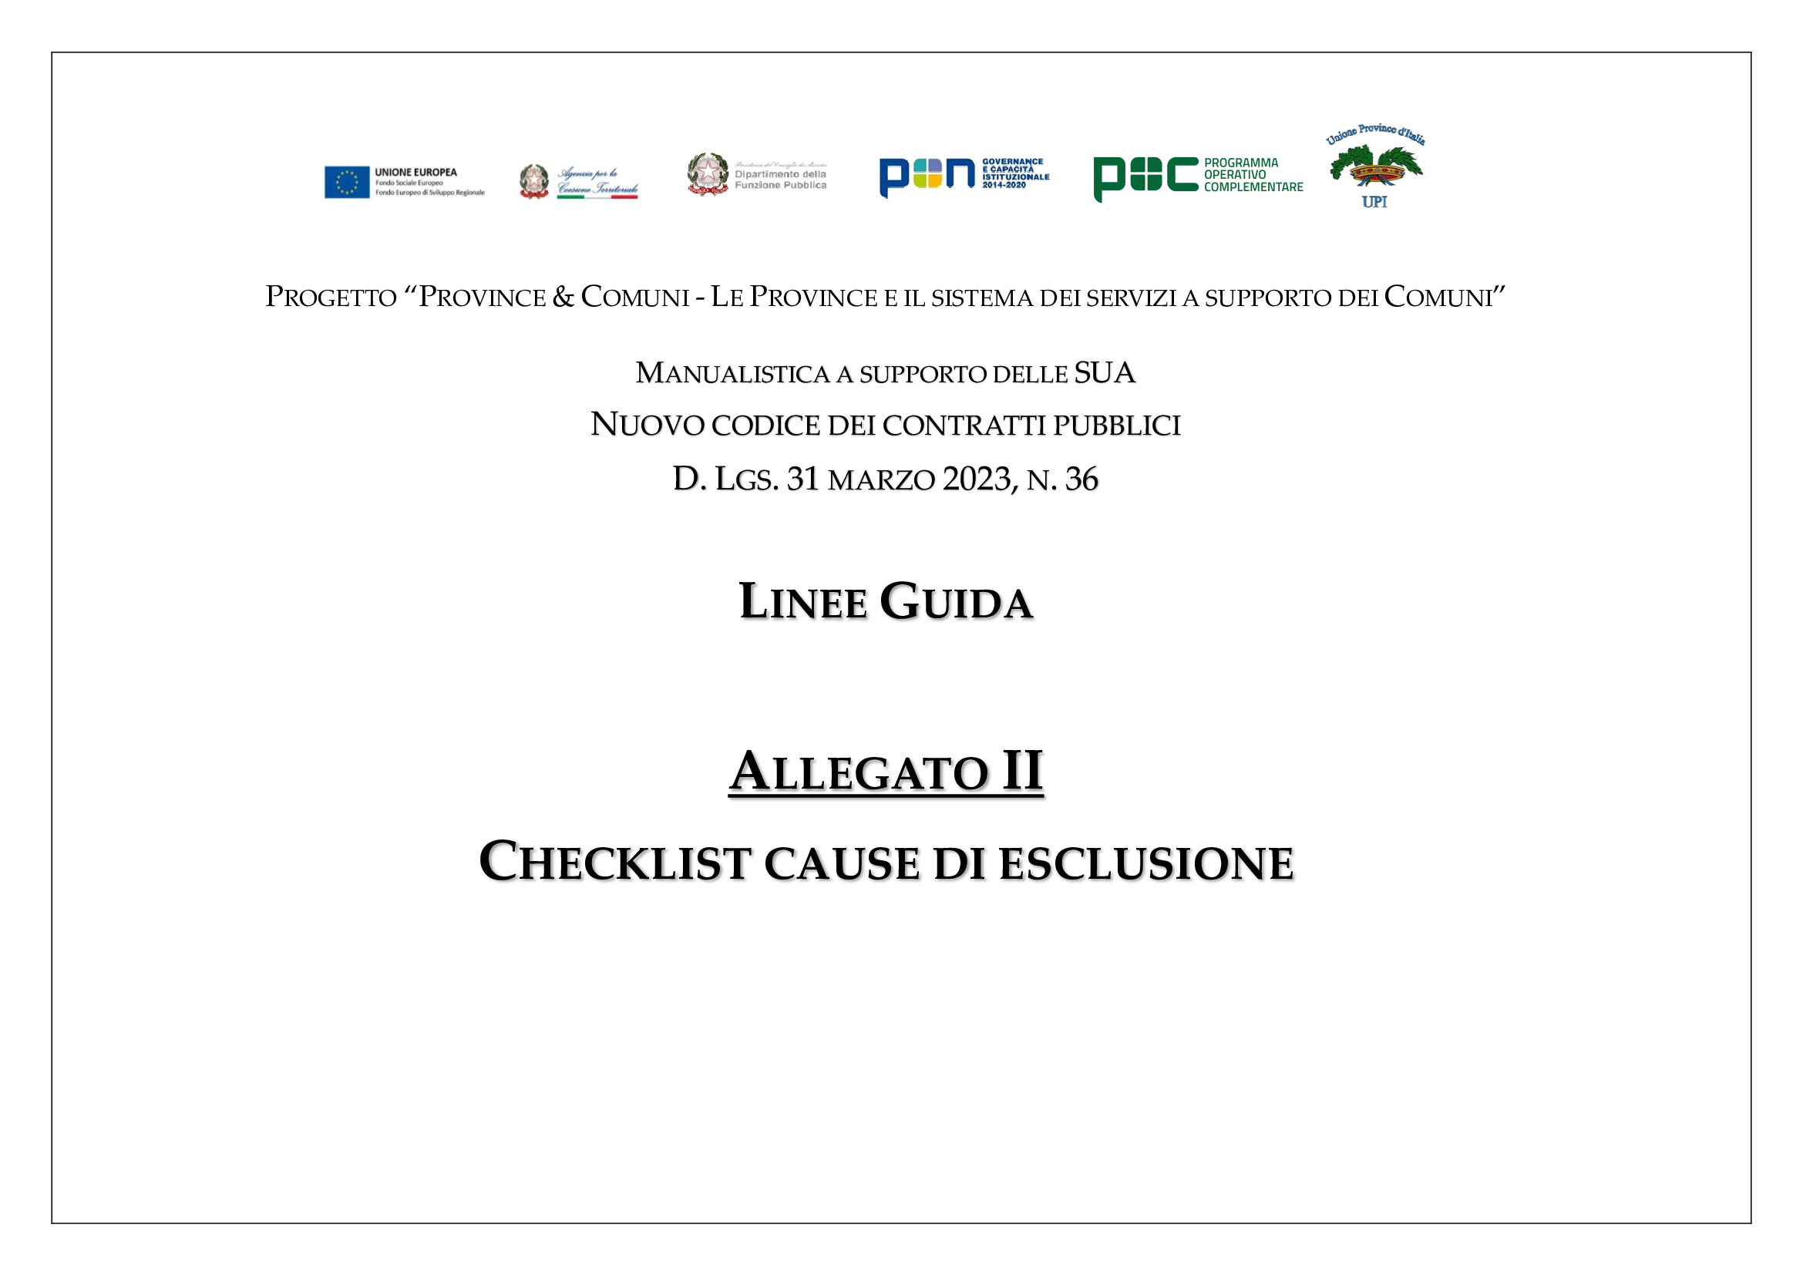

96 self cleaning
ART. 96 - misure di self cleaning
Esclusione in qualsiasi momento, salvo self cleaning per art. 94 (NON COMMA 6) - violazioni definitivamente accertate pagamento tasse, imposte, contributi art. 95 (NON COMMA 2) - violazioni non definitivamente accertate pagamento tasse, imposte, contributi
art. 96, comma 6: OE che si trovi in situazioni di cui all'art. 94 (NO comma 6) e 95 (NO comma 2), può fornire prova del fatto che le misure adottate sono sufficienti a dimostrare la propria affidabilità. Se tali misure sono sufficienti e ritenute tempestivamente adottare, l'OE non è escluso. A tal fine l'OE dimostra di aver risarcito o di esserci impegnato a risarcire qualunque danno causato dal reato o dall'illecito, di aver chiarito i fatti e le circostanze in modo globale collaborando attivamente con le Autorità e di aver adottato provvedimenti concreti di carattere tecnico, organizzativo e relativi al personale idonei a prevenire ulteriori reati o illeciti, nonchè la tempestività della loro assunzione.
prima
dopo
CAUSA DI ESCLUSIONE VERIFICATA PRIMA DELLA PRESENTAZIONE DELL'OFFERTA a) OE comprova di aver adottato le misure del comma 6; b) OE comprova l'impossibilità di adottare le misure del comma 6 prima della presentazione dell'offerta e successivamente ottempera ex comma 4 | CAUSA DI ESCLUSIONE VERIFICATA SUCCESSIVAMENTE ALLA PRESENTAZIONE DELL'OFFERTA a) OE adotta e comunica le misure di cui al comma 6
NON APPLICABILE PER: - 96, comma 7: OE escluso con sentenza definitiva dall apartecipazione alle procedure di appalto o concessione, per il periodo di esclusione derivante da tale sentenza; - 96, comma 8: sentenza di condanna definitiva non fissa durata della pena accessoria di incapacità di contrarre con la PA - effetto escludente: PERPETUO: se alla condanna consegue pena accessoria perpetua ex art. 317 bis, comma 1, primo periodo c.p. (salvo estinzione pena ex art. 179, c.p.); 7 ANNI: casi ex 317 bis, primo comma, secondo periodo c.p. (salvo intervenuta riabilitazione); 5 ANNI: nei casi diversi da sopra (salvo intervenuta riabilitazione) - art. 96, comma 9: se la pena principale di cui al comma 8 ha durata inferiore, rispettivamente, a sette e cinque anni di reclusione, l'effetto escludente che ne deriva si produce per un periodo avente durata pari alla pena principale

